TEMA 1
a) Con Excel, cree la MRP con la lista de materiales (BOM) escalonada. b) Determine las necesidades netas de cada pieza

A(4)
D(3)
X(1)
B(2)
E(1)
F(4)
C(3)
G(2)
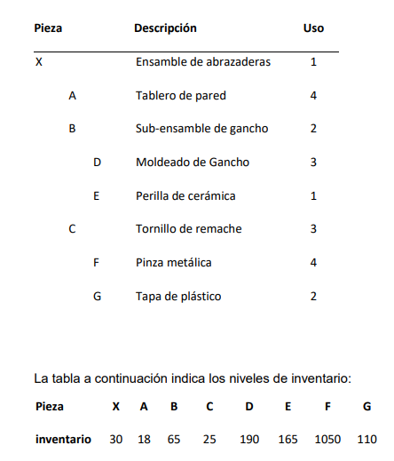

 | DIA | 1 | 2 | 3 | 4 | 5 | 6 | 7 | 8 | 9 | 10
X | Requerimiento bruto |  |  |  |  |  |  |  |  |  | 150
LT=1 | Recepciones programadas
 | Proj. Avance disponible | 30 | 30 | 30 | 30 | 30 | 30 | 30 | 30 | 30 | 30
On- | Requerimientos netos |  |  |  |  |  |  |  |  |  | 120
hand | Recepcion de pedidos planeados |  |  |  |  |  |  |  |  |  | 120
30 | Plan de Pedidos liberados |  |  |  |  |  |  |  |  | 120
A | Requerimiento bruto |  |  |  |  |  |  |  |  | 480
LT=1 | Recepciones programadas
 | Proj. Avance disponible | 18 | 18 | 18 | 18 | 18 | 18 | 18 | 18 | 18
On- | Requerimientos netos |  |  |  |  |  |  |  |  | 462
hand | Recepcion de pedidos planeados |  |  |  |  |  |  |  |  | 462
18 | Plan de Pedidos liberados |  |  |  |  |  |  |  | 462
B | Requerimiento bruto |  |  |  |  |  |  |  |  | 240
LT=1 | Recepciones programadas
 | Proj. Avance disponible | 65 | 65 | 65 | 65 | 65 | 65 | 65 | 65 | 65
On- | Requerimientos netos |  |  |  |  |  |  |  |  | 175 |  | PIEZA | REQUERIMIENTOS NETOS
hand | Recepcion de pedidos planeados |  |  |  |  |  |  |  |  | 175 |  | X | 120
65 | Plan de Pedidos liberados |  |  |  |  |  |  |  | 175 |  |  | A | 462
C | Requerimiento bruto |  |  |  |  |  |  |  |  | 360 |  | B | 175
LT=1 | Recepciones programadas |  |  |  |  |  |  |  |  |  |  | C | 335
 | Proj. Avance disponible | 25 | 25 | 25 | 25 | 25 | 25 | 25 | 25 | 25 |  | D | 335
On- | Requerimientos netos |  |  |  |  |  |  |  |  | 335 |  | E | 10
hand | Recepcion de pedidos planeados |  |  |  |  |  |  |  |  | 335 |  | F | 290
25 | Plan de Pedidos liberados |  |  |  |  |  |  |  | 335 |  |  | G | 560
D | Requerimiento bruto |  |  |  |  |  |  |  | 525
LT=1 | Recepciones programadas
 | Proj. Avance disponible | 190 | 190 | 190 | 190 | 190 | 190 | 190 | 190
On- | Requerimientos netos |  |  |  |  |  |  |  | 335
hand | Recepcion de pedidos planeados |  |  |  |  |  |  |  | 335
190 | Plan de Pedidos liberados |  |  |  |  |  |  | 335
E | Requerimiento bruto |  |  |  |  |  |  |  | 175
LT=1 | Recepciones programadas
 | Proj. Avance disponible | 165 | 165 | 165 | 165 | 165 | 165 | 165 | 165
On- | Requerimientos netos |  |  |  |  |  |  |  | 10
hand | Recepcion de pedidos planeados |  |  |  |  |  |  |  | 10
165 | Plan de Pedidos liberados |  |  |  |  |  |  | 10
F | Requerimiento bruto |  |  |  |  |  |  |  | 1340
LT=1 | Recepciones programadas
 | Proj. Avance disponible | 1050 | 1050 | 1050 | 1050 | 1050 | 1050 | 1050 | 1050
On- | Requerimientos netos |  |  |  |  |  |  |  | 290
hand | Recepcion de pedidos planeados |  |  |  |  |  |  |  | 290
1050 | Plan de Pedidos liberados |  |  |  |  |  |  | 290
G | Requerimiento bruto |  |  |  |  |  |  |  | 670
LT=1 | Recepciones programadas
 | Proj. Avance disponible | 110 | 110 | 110 | 110 | 110 | 110 | 110 | 110
On- | Requerimientos netos |  |  |  |  |  |  |  | 560
hand | Recepcion de pedidos planeados |  |  |  |  |  |  |  | 560
110 | Plan de Pedidos liberados |  |  |  |  |  |  | 560

TEMA 2
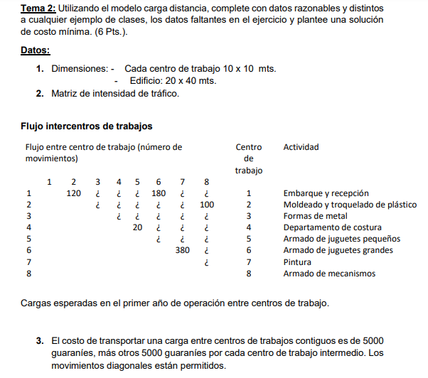
 | 1 | 2 | 3 | 4 | 5 | 6 | 7 | 8
1 |  | 120 | 150 | 180 | 85 | 180 | 450 | 100
2 |  |  | 40 | 200 | 200 | 180 | 140 | 100
3 |  |  |  | 50 | 90 | 120 | 120 | 80
4 |  |  |  |  | 20 | 110 | 200 | 50
5 |  |  |  |  |  | 80 | 250 | 140
6 |  |  |  |  |  |  | 380 | 230
7 |  |  |  |  |  |  |  | 20
8

COSTO DE TRANSPORTE DE 5000 POR CENTROS CONTIGUOS Y 5000 POR CADA CENTRO INTERMEDIO

1) | 10M
 | 1 | 2 | 3 | 4
10M
 |  |  |  |  |  | 20M
 | 5 | 6 | 7 | 8

180
 |  |  | 40M
2)
150
200
2
3
4
1
120
40
50
20
90
110
100
200
180
140
100
120
80
200
120
50
85
180
450

5
6
80
7
20
8
380
250
230

140

3) | MATRIZ DE COSTOS |  |  |  |  |  |  |  |  | SUB SUMA
 |  | 1 | 2 | 3 | 4 | 5 | 6 | 7 | 8
 | 1 |  | 600,000 | 1,500,000 | 2,700,000 | 425,000 | 900,000 | 4,500,000 | 1,500,000 | 12,125,000
 | 2 |  |  | 200,000 | 2,000,000 | 1,000,000 | 900,000 | 700,000 | 1,000,000 | 5,800,000
 | 3 |  |  |  | 250,000 | 900,000 | 600,000 | 600,000 | 400,000 | 2,750,000
 | 4 |  |  |  |  | 300,000 | 1,100,000 | 1,000,000 | 250,000 | 2,650,000
 | 5 |  |  |  |  |  | 400,000 | 2,500,000 | 2,100,000 | 5,000,000
 | 6 |  |  |  |  |  |  | 1,900,000 | 2,300,000 | 4,200,000
 | 7 |  |  |  |  |  |  |  | 100,000 | 100,000
 | 8
 | COSTO TOTAL |  |  |  |  |  |  |  |  | 32,625,000

4)
180
150
200
2
3
5
1
120
40
50
90
100
200
180
140
100
120
80
250
120
80
140
85
180
450

20
7
6
4
200
20
380
8
50

110
230

5)
 | MATRIZ DE COSTOS |  |  |  |  |  |  |  |  | SUB SUMA
 |  | 1 | 2 | 3 | 4 | 5 | 6 | 7 | 8
 | 1 |  | 600,000 | 1,500,000 | 900,000 | 425,000 | 1,800,000 | 2,250,000 | 1,500,000 | 8,975,000
 | 2 |  |  | 200,000 | 1,000,000 | 2,000,000 | 900,000 | 700,000 | 1,000,000 | 5,800,000
 | 3 |  |  |  | 500,000 | 450,000 | 600,000 | 600,000 | 400,000 | 2,550,000
 | 4 |  |  |  |  | 300,000 | 1,100,000 | 1,000,000 | 750,000 | 3,150,000
 | 5 |  |  |  |  |  | 400,000 | 2,500,000 | 700,000 | 3,600,000
 | 6 |  |  |  |  |  |  | 1,900,000 | 1,150,000 | 3,050,000
 | 7 |  |  |  |  |  |  |  | 200,000 | 200,000
 | 8
 | COSTO TOTAL |  |  |  |  |  |  |  |  | 27,325,000 | MEJOR SOLUCION

 |  | AHORRO |  | 5,300,000

